关系图
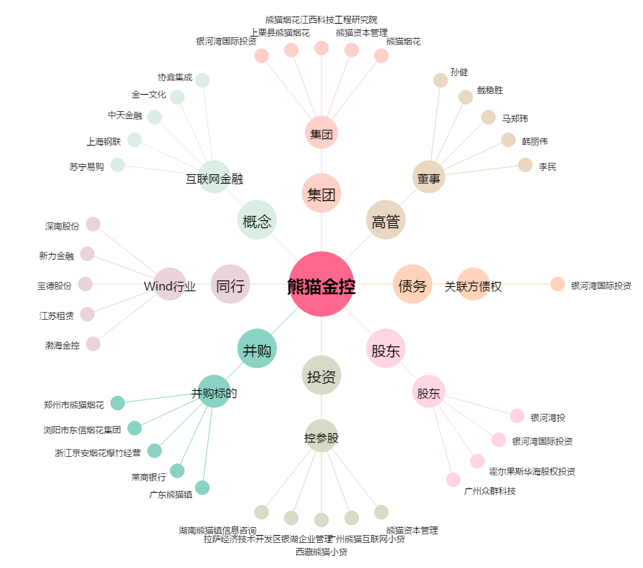
熊猫金控[600599.SH] - 关系概览图

